REVIEW wibonbr.xsd
REVIEW: | 20201030imkl-wibonbr2.0rc.xsd
 | 2020-11-02 | Herman
1. | De wijze waarop Beheerder is gemodelleerd, wijkt bij WIBONBR af van WIBON.
 | In WIBON wordt er gebruik gemaakt van het datatype Organisatie (met zijn onderliggende attributen), in WIBONBR worden deze attributen direct gebruikt.
 | Dit geeft inconsistentie, dus mijn voorkeur: gebruik ook hier datatype Organisatie
 | WIBON: |  | WIBONBR:
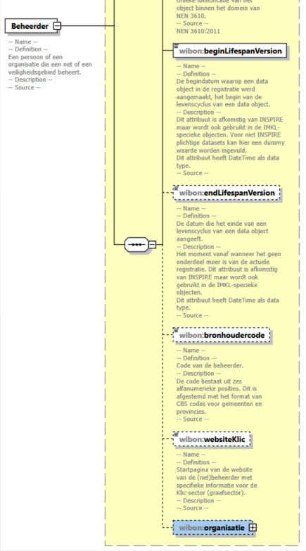
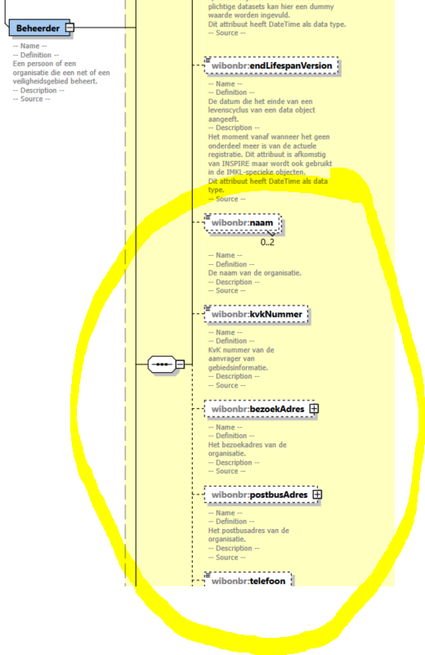

2. | Feature Aanvrager is niet relevant voor belangenregistratie (WIBONBR)
3. | Feature Opdrachtgever is niet relevant voor belangenregistratie (WIBONBR)
4. | Feature Labelpositie is niet relevant voor belangenregistratie (WIBONBR)
5 | Feature PuntLijnVlak is niet relevant voor belangenregistratie (WIBONBR)

